名入れ箸用
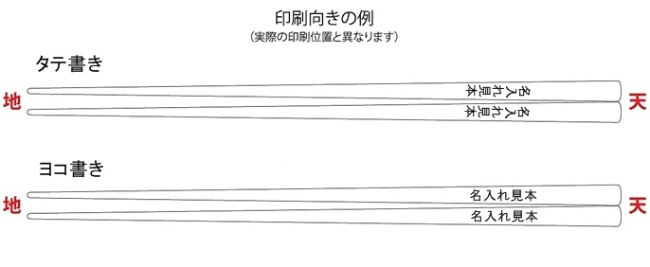
簡易デザイン無料作成 ヒアリングシート

 | STEP1 印刷したい文字を入力してください （左右別柄・同柄どちらも同価格です）

 |  | 向かって左側の箸

 |  | 向かって右側の箸

 |  | ※小さい文字や画数の多い漢字等は細部が潰れる恐れがあります。
 |  | ※文字数が多く、印刷範囲に収まらない場合は
 |  | 内容の変更をお願いする場合がございます。

 | STEP2 印刷フォントを選択して下さい
 |  | 選択してください
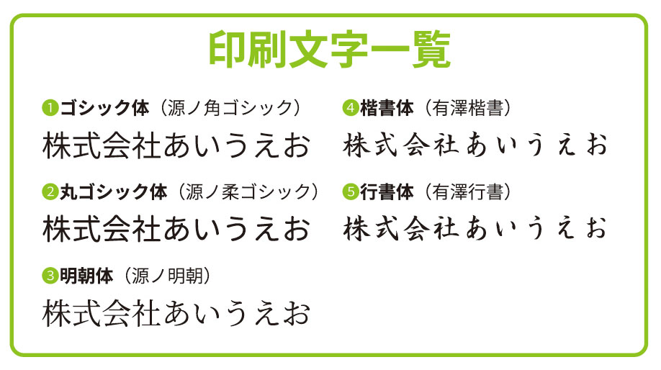

 | STEP3 印刷の向きを選択してください
 |  | 選択してください

